GE薬協用
 |  |  |  |  | 2026年4月改訂
製品別比較表（標準品との比較）
 | 後発品 |  | 標準品
商 品 名 | フェキソフェナジン塩酸塩錠60mg「ZE」 |  | アレグラ錠60mg
販売会社名 | 全星薬品工業株式会社 |  | サノフィ株式会社
規格｢一般名｣ | １錠中日局「フェキソフェナジン塩酸塩」を60mg含有
薬効分類 | アレルギー性疾患治療剤
薬 価 | 10.80円／錠 |  | 20.90円／錠
1錠薬価差 | 10.10円
効能・効果 | アレルギー性鼻炎、蕁麻疹、皮膚疾患（湿疹・皮膚炎、皮膚そう痒症、アトピー性皮膚炎）に伴うそう痒 【標準品と同じ】
用法・用量 | フェキソフェナジン塩酸塩として成人及び12歳以上の小児に1回60mg、7歳以上12歳未満の小児に1回30mg1日2回経口投与。症状により適宜増減。 【標準品と同じ】
添 加 物 | 結晶セルロース、部分アルファー化デンプン、クロスカルメロースナトリウム、ヒドロキシプロピルセルロース、軽質無水ケイ酸、ステアリン酸マグネシウム、ヒプロメロース、マクロゴール6000、酸化チタン、三二酸化鉄、黄色三二酸化鉄、カルナウバロウ |  | 結晶セルロース、部分アルファー化デンプン、クロスカルメロースナトリウム、軽質無水ケイ酸、ステアリン酸マグネシウム、ヒプロメロース、マクロゴール400、酸化チタン、三二酸化鉄、黄色三二酸化鉄、ポビドン
規制区分 貯 法 | ― 気密容器、室温保存 3年 |  | ― 室温保存 3年
製 剤 | 商品名 | 外 観(重量 直径 厚さ) |  | 性 状 | 識別コード
 | フェキソフェナジン塩酸塩錠 60mg｢ZE｣ |  |  | うすいだいだい色フィルムコーティング錠 | ZE77、60
 |  | 206mg 8.6mm 4.2mm
 | 標準品 |  |  | うすいだいだい色フィルムコーティング錠
 | 60mg
 |  | 210mg 12.1/5.6mm 4.1mm
製剤特性 *後発品 | 円形状の錠剤
薬物動態 (生物学的 同等性) | 溶出試験 |  | 血中濃度比較試験
 | 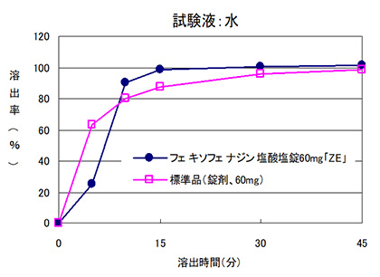 |  | 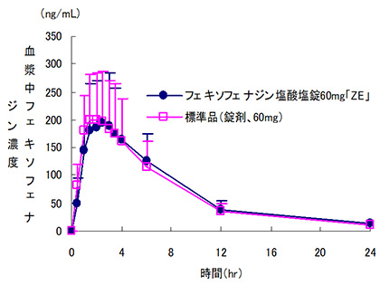
 | 日本薬局方医薬品各条に定められた溶出規格に適合していることが確認されている。 |  | クロスオーバー法により各1錠を単回経口投与し、生物学的に同等と判定された。
担当者、連絡先

